Rejser i alt
Rejser i alt på Rejsekort 2022
 | Total
52 01-jan | 171710
52 02-jan | 166366
1 03-jan | 341459
1 04-jan | 354373
1 05-jan | 418462
1 06-jan | 435628
1 07-jan | 449047
1 08-jan | 260018
1 09-jan | 184290
2 10-jan | 433814
2 11-jan | 436724
2 12-jan | 436324
2 13-jan | 437704
2 14-jan | 459705
2 15-jan | 269652
2 16-jan | 189727
3 17-jan | 446416
3 18-jan | 435752
3 19-jan | 441549
3 20-jan | 462594
3 21-jan | 468772
3 22-jan | 286799
3 23-jan | 195100
4 24-jan | 419286
4 25-jan | 436218
4 26-jan | 446862
4 27-jan | 477657
4 28-jan | 494565
4 29-jan | 278375
4 30-jan | 214171
5 31-jan | 474896
5 01-feb | 524088
5 02-feb | 524770
5 03-feb | 534788
5 04-feb | 573064
5 05-feb | 374095
5 06-feb | 246496
6 07-feb | 506757
6 08-feb | 522403
6 09-feb | 525317
6 10-feb | 523220
6 11-feb | 557086
6 12-feb | 350864
6 13-feb | 243641
7 14-feb | 432184
7 15-feb | 441414
7 16-feb | 445000
7 17-feb | 457976
7 18-feb | 465877
7 19-feb | 337091
...

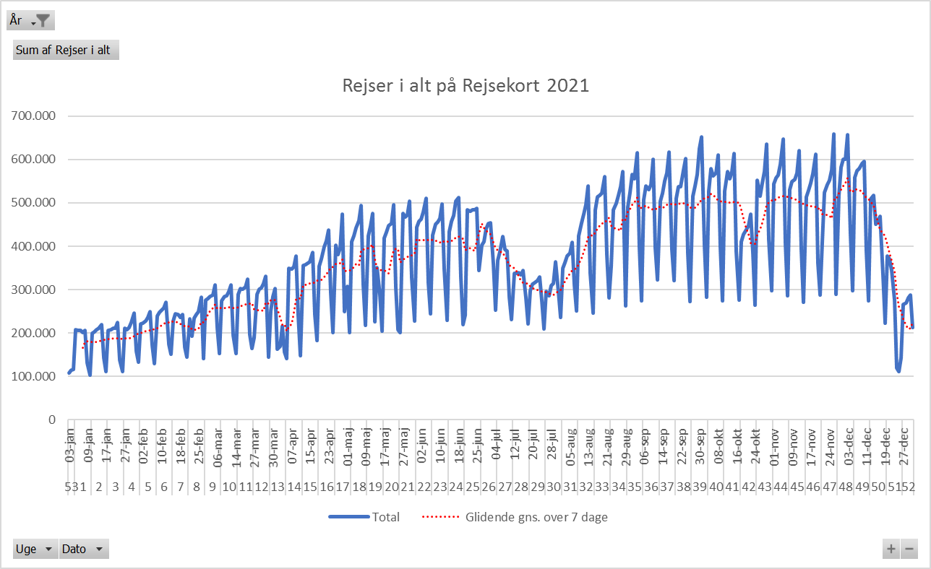

Antal Rejsekortrejser 2020
 | Total
1 01-jan | 254635
1 02-jan | 423415
1 03-jan | 497209
1 04-jan | 355660
1 05-jan | 253089
2 06-jan | 576218
2 07-jan | 590528
2 08-jan | 599473
2 09-jan | 624729
2 10-jan | 679161
2 11-jan | 394491
2 12-jan | 263162
3 13-jan | 574229
3 14-jan | 608461
3 15-jan | 606245
3 16-jan | 611689
3 17-jan | 646023
3 18-jan | 377977
3 19-jan | 274783
4 20-jan | 576718
4 21-jan | 593358
4 22-jan | 596091
4 23-jan | 609614
4 24-jan | 653550
4 25-jan | 372700
4 26-jan | 261104
5 01-feb | 428166
5 02-feb | 307741
5 27-jan | 580167
5 28-jan | 612935
5 29-jan | 603643
5 30-jan | 639391
5 31-jan | 703347
6 03-feb | 610827
6 04-feb | 637231
6 05-feb | 636840
6 06-feb | 640261
6 07-feb | 673356
6 08-feb | 408927
6 09-feb | 269535
7 10-feb | 523754
7 11-feb | 537062
7 12-feb | 535566
7 13-feb | 536613
7 14-feb | 574564
7 15-feb | 385573
7 16-feb | 278759
8 17-feb | 592989
8 18-feb | 603962
8 19-feb | 623118
...

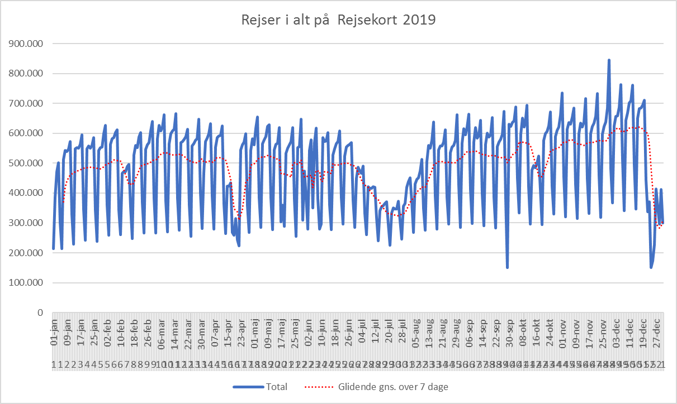

Åbning af Cityring

Eftermiddag, korr. rejseakt.
Rejseaktivitet korrigeret med 2019 data, eftermiddagsmyldretid
 | Sum af DSB Vest rejser | Sum af DSB Øst rejser | Sum af DSB ØstVest rejser | Sum af Movia rejser | Sum af S-tog rejser | Sum af Metro rejser | Sum af Arriva rejser | Sum af Sydtrafik rejser | Sum af Midttrafik rejser | Sum af NT rejser | Sum af Fynbus rejser | Sum af Rejser i alt indekseret
2022 40 03-okt | -0.38192771084 | -0.094395462112 | -0.30897435897 | -0.19117249546 | -0.030637370073 | -0.11198925333 | 0.085213876726 | -0.23857322101 | 0.01732449533 | -0.059457812976 | -0.17446808511 | -0.1173791784
2022 40 04-okt | -0.35677352637 | -0.19786096257 | -0.34088568486 | -0.15364676321 | 0.034517958412 | -0.0078694817658 | 0.017219387755 | -0.24208678811 | 0.079573047349 | -0.029458893134 | -0.13798917384 | -0.078968658442
2022 40 05-okt | -0.35521708683 | -0.11131599975 | -0.24683544304 | -0.18322035189 | -0.058591088704 | -0.074773745717 | 0.1404001404 | -0.25796505653 | 0.016476306197 | -0.073841845742 | -0.1349960757 | -0.11018638012
2022 40 06-okt | -0.36423734279 | -0.18903591682 | -0.39043478261 | -0.14770985425 | 0.0053821120767 | 0.063430962343 | 0.092650753769 | -0.23738420283 | 0.04420619768 | -0.0085747534758 | -0.15332358758 | -0.070998662506
2022 40 07-okt | -0.3561922868 | -0.081621031652 | -0.33713355049 | -0.14488985288 | -0.044648480228 | 0.021797060416 | 0.058680367766 | -0.2699889258 | 0.024104856124 | -0.04991087344 | -0.13085234094 | -0.080707609852
2022 40 08-okt | -0.29064587973 | -0.010028548423 | -0.17622080679 | -0.1154807861 | 0.070617029499 | -0.05213624141 | 0.15759460861 | -0.23061104583 | 0.064046723421 | -0.073799494524 | 0.28896 | -0.029818058105
2022 40 09-okt | -0.31093427645 | -0.15067478604 | -0.37018181818 | -0.160967349 | -0.043731396984 | -0.18979653811 | 0.15693215339 | -0.20276162791 | 0.109078114 | -0.10581188997 | 0.31377645748 | -0.11135660224
2022 41 10-okt | -0.39455541807 | -0.11598268187 | -0.31984334204 | -0.17357079736 | -0.035357328557 | 0.063712211507 | 0.012713282034 | -0.2697496392 | 0.044844449069 | -0.028253314455 | -0.18331270992 | -0.089079225033
2022 41 11-okt | -0.33682900818 | -0.016592175351 | -0.35469107551 | -0.19824383654 | -0.0071821625098 | 0.057251037818 | 0.14337046353 | -0.26201064829 | 0.0084476781093 | -0.10281286229 | -0.15904985549 | -0.09012442302
2022 41 12-okt | -0.32685449358 | -0.014813915366 | -0.30792682927 | -0.16471473652 | -0.017029174851 | 0.099959116926 | 0.20211601605 | -0.26408996898 | 0.036345074017 | -0.065572727851 | -0.13886086398 | -0.06817314583
2022 41 13-okt | -0.32097476066 | -0.07112687954 | -0.31543052003 | -0.14709143124 | -0.014628185314 | 0.078396612006 | 0.16348490108 | -0.26162260711 | 0.027002609918 | -0.065713743596 | -0.14965612105 | -0.069952824761
2022 41 14-okt | -0.32053941909 | -0.073196520402 | -0.30758017493 | -0.21179303683 | -0.090464748864 | -0.10699328035 | 0.13395265208 | -0.20835972134 | -0.089350838804 | -0.050680159257 | -0.092929555498 | -0.12782522966
2022 41 15-okt | -0.26104669383 | -0.073016351443 | -0.33530571992 | -0.13106005148 | 0.097433863932 | -0.10701066841 | 0.12428734322 | -0.20141939845 | 0.0051647557071 | -0.050099836631 | 0.18666666667 | -0.057003844306
2022 41 16-okt | -0.33940455342 | -0.14107617563 | -0.3397260274 | -0.032969663805 | 0.20079145231 | -0.036165197456 | 0.19125277984 | -0.31375838926 | -0.028130409694 | -0.20018239854 | 0.073476702509 | -0.013421116595
2022 42 17-okt | -0.38762931983 | -0.09168241966 | -0.3387755102 | -0.12676488643 | -0.026662553435 | -0.038913701935 | 0.069698257544 | -0.37129770992 | -0.11277246146 | -0.23474535935 | 0.027049695953 | -0.093543908365
2022 42 18-okt | -0.36798209927 | -0.097200243457 | -0.31810490694 | -0.097782077466 | -0.045320906418 | -0.036285086405 | 0.086481947943 | -0.34696445423 | -0.032229061484 | -0.19384382967 | 0.12309322034 | -0.076105781043
2022 42 19-okt | -0.2977588047 | -0.019774734417 | -0.41384180791 | -0.099232745574 | -0.031086641092 | -0.096922100214 | 0.16674259681 | -0.32633279483 | -0.053155221596 | -0.12079207921 | 0.091323210412 | -0.065959544653
2022 42 20-okt | -0.29313304721 | 0.062576136436 | -0.37632776935 | -0.076106790441 | -0.016167066347 | -0.029208337228 | 0.17705627706 | -0.28554817276 | -0.075897642015 | -0.12383200551 | 0.059916117436 | -0.045168820243
2022 42 21-okt | -0.33280757098 | -0.099257832417 | -0.28120893561 | -0.11509252326 | -0.089333720143 | -0.038986871768 | 0.066147859922 | -0.34497517548 | -0.02356692313 | -0.14577615127 | 0.19719169719 | -0.084970732754
2022 42 22-okt | -0.29513299377 | -0.23842404549 | -0.36893203883 | -0.099274849232 | 0.12224460773 | -0.037528216704 | 0.14169570267 | -0.27552848441 | 0.057737234398 | -0.074420344054 | 0.22154882155 | -0.016786288583
2022 42 23-okt | -0.27539432177 | -0.19374580193 | -0.29099876695 | -0.088186034527 | 0.19870825328 | -0.059785221991 | 0.15087507544 | -0.31027894536 | 0.054779512462 | -0.094011448701 | 0.16605616606 | -0.010764251623
2022 43 30-okt | -0.28023690773 | -0.037703513282 | -0.31294326241 | -0.036643757532 | 0.089615249304 | -0.01771219939 | 0.38367346939 | -0.14627556928 | 0.097842112317 | 0.028012557353 | 0.029325513196 | 0.020559904828
2022 43 24-okt | -0.33474821532 | -0.091216639519 | -0.37590711176 | -0.10940884509 | -0.033066521604 | 0.084065755208 | 0.17844990548 | -0.2564199634 | 0.02053817144 | -0.034439416792 | -0.1596438646 | -0.056511212426
2022 43 25-okt | -0.34890912214 | -0.071018062397 | -0.38594802695 | -0.10295255377 | -0.016377507978 | 0.10118626758 | 0.1340877915 | -0.23872893477 | 0.026339464214 | -0.043280607797 | -0.14195161146 | -0.049013869089
2022 43 26-okt | -0.34161490683 | -0.031840323156 | -0.24627606753 | -0.11009636934 | -0.00092649783817 | 0.0888478032 | 0.1534996535 | -0.26848541863 | 0.041817371055 | -0.060699848408 | -0.14132706374 | -0.046341852735
2022 43 27-okt | -0.35119148217 | -0.058410815127 | -0.27113970588 | -0.1140356893 | -0.036440059749 | 0.039996206643 | 0.156239545 | -0.24454396367 | 0.018908568693 | -0.076815896286 | -0.16697588126 | -0.063770274443
2022 43 28-okt | -0.34891051117 | -0.053981878875 | -0.38428417653 | -0.11838697234 | -0.038332355051 | 0.010327965602 | 0.17368873603 | -0.27339491217 | -0.024744910534 | -0.11363006101 | -0.067936181163 | -0.065855736848
2022 43 29-okt | -0.13666228647 | -0.2444980404 | -0.34426229508 | 0.021154931651 | -0.29268607412 | -0.091906295104 | 0.37258454106 | -0.041912019397 | 0.049725382503 | -0.092553931802 | 0.32139270171 | -0.074337611649

